Cài đặt máy chủ Apache on WSL2
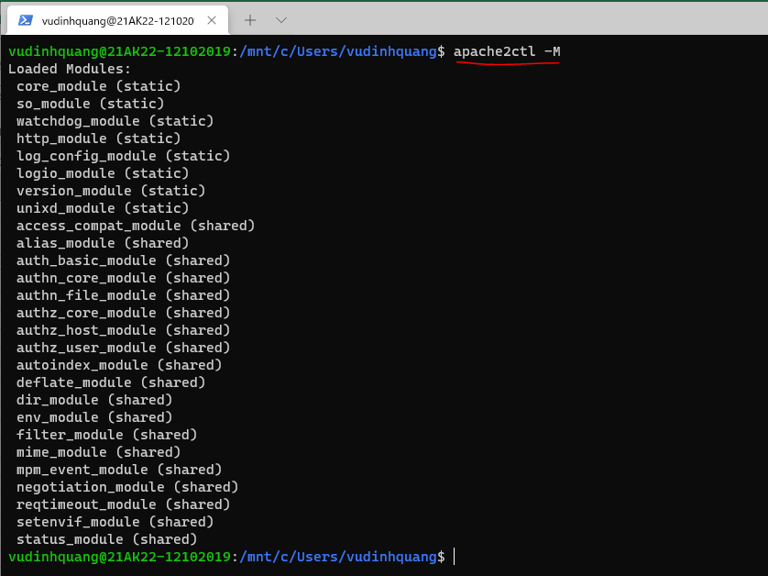
 | sudo apt update && sudo apt upgrade -y
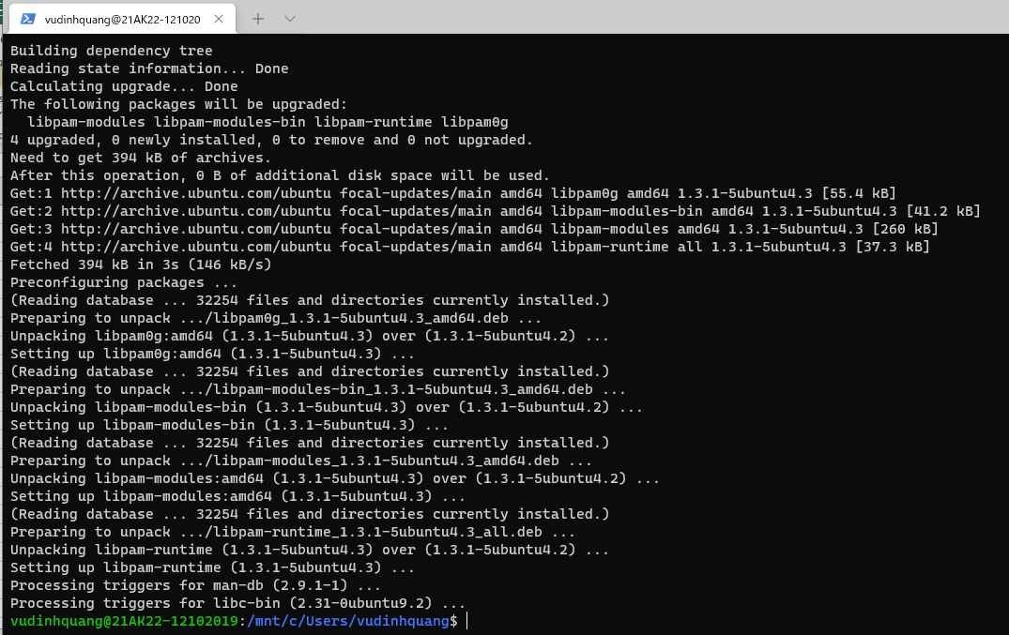

Cài đặt Apache
 | sudo apt install apache2
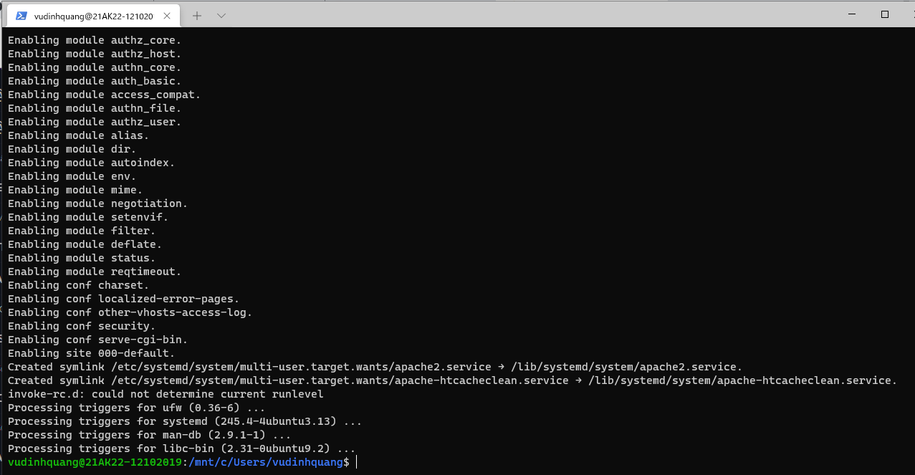

Khởi động Apache
 | sudo service apache2 start

Apache đang chạy, truy cập địa chỉ http://localhost để kiểm tra
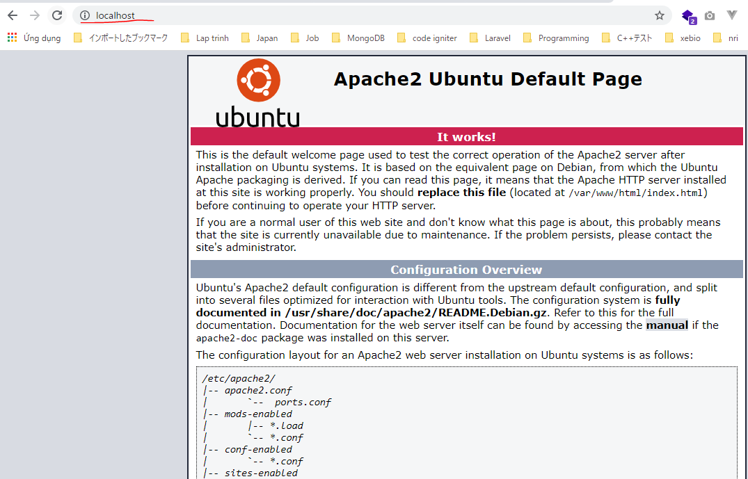

Kiểm tra các module được nạp
 | apache2ctl -M

Cài đặt MySQL Server on Ubuntu
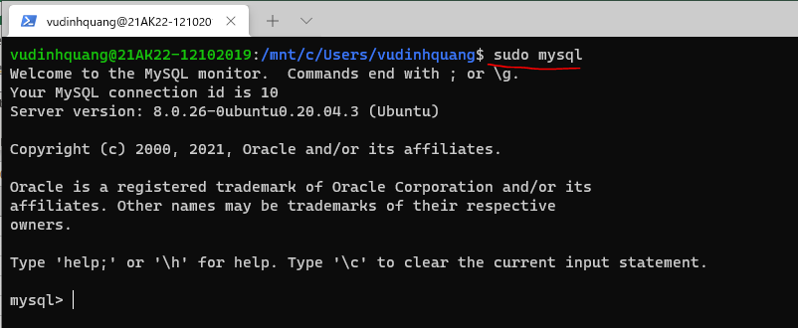
Mặc định cài đặt MySQL 8
 | sudo apt install mysql-server -y
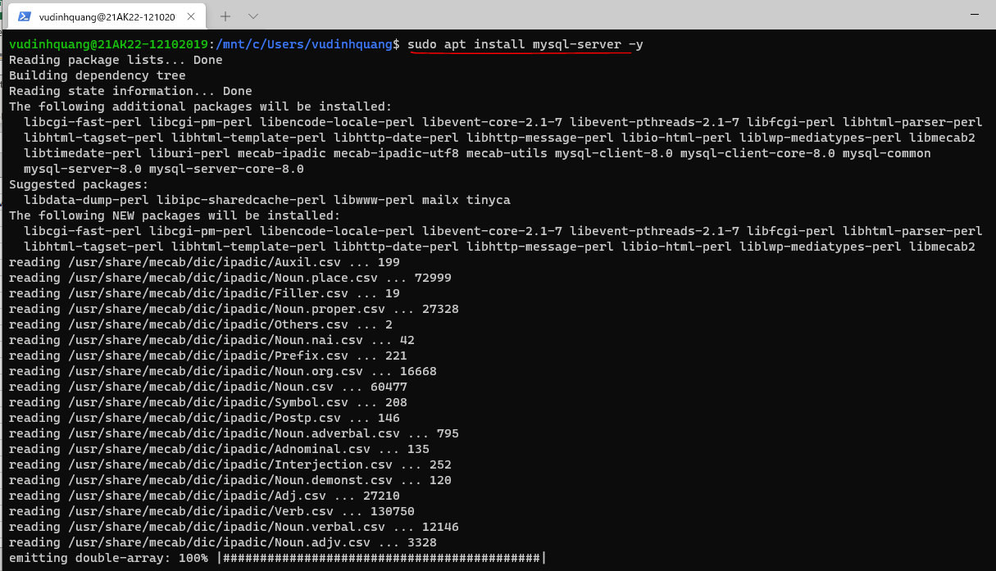

Khởi động Mysql
 | sudo service mysql start
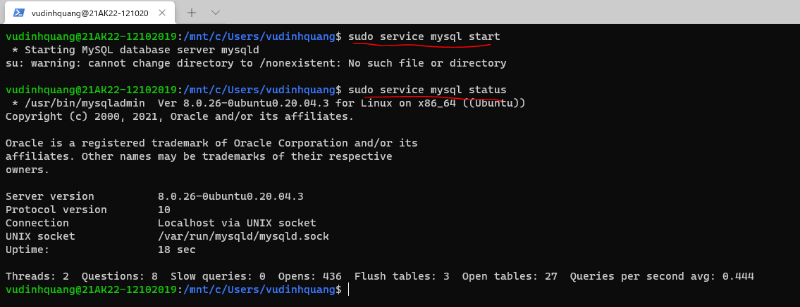

Chỉnh cấu hình MySQL ở file /etc/mysql/my.cnf, ví dụ cấu hình sử dụng xác thực kiểu mysql_native_password
Vì đây là Mysql8, Mysql sử dụng cơ chế xác thực mới do đó để các ứng dụng cũ kết nối được theo cách thông thường thì cho thêm thiết lập default_authentication_plugin=mysql_native_password
 | sudo nano /etc/mysql/my.cnf
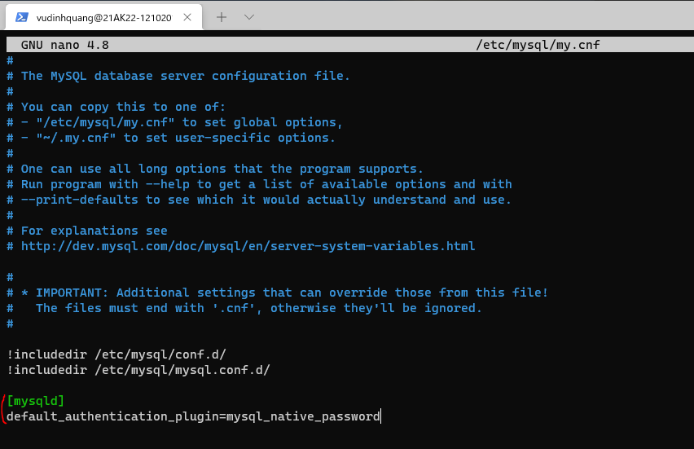

Khởi động lại Mysql
 | sudo service mysql restart

Kết nối vào MySQL Server
 | sudo mysql

Cài đặt PHP Ubuntu WSL
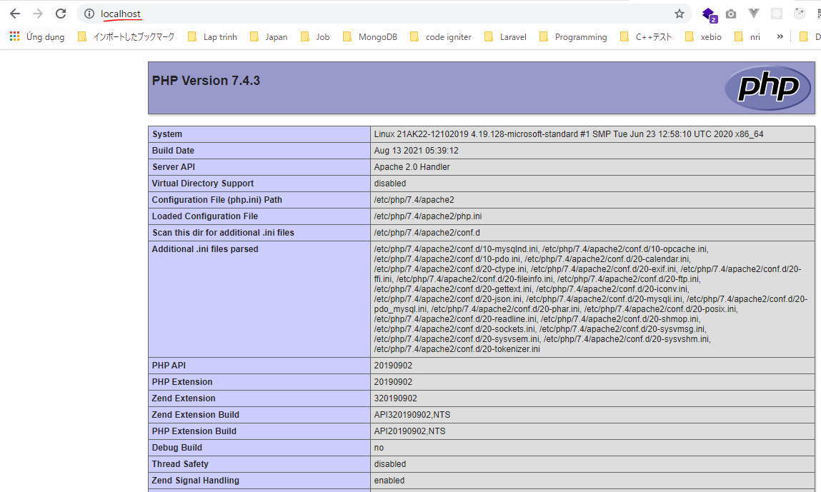
 | sudo apt install php libapache2-mod-php php-mysql -y

Kiểm tra
 | php -v

Sửa file cấu hình Apache
Sửa lại nội dung của nó, cho index.php lên đầu.
 | sudo nano /etc/apache2/mods-enabled/dir.conf

Khởi động lại apache
 | sudo service apache2 restart

Tạo một file index.php
 | sudo nano /var/www/html/index.php

Truy cập lại http://localhost

Chuẩn bị CSDL
Vào MySQL
 | sudo mysql
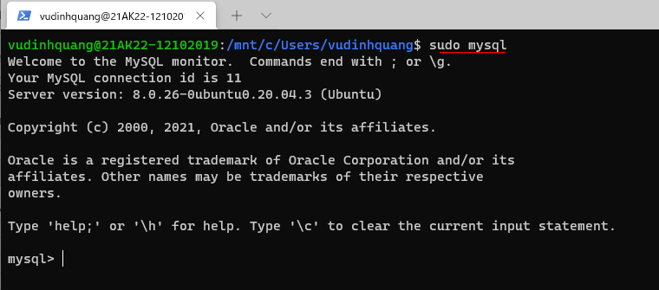

Tạo ra một user có tên testuser với password là 123456
 | CREATE USER 'testuser'@'localhost' IDENTIFIED BY '123456';

Tạo một database có tên wp_site1
 | create database wp_site1;

Phân quền để testuser có mọi quyền trên database wp_site1
 | GRANT ALL PRIVILEGES ON wp_site1.* TO 'testuser'@'localhost';
 | FLUSH PRIVILEGES;

Cài đặt Wordpress
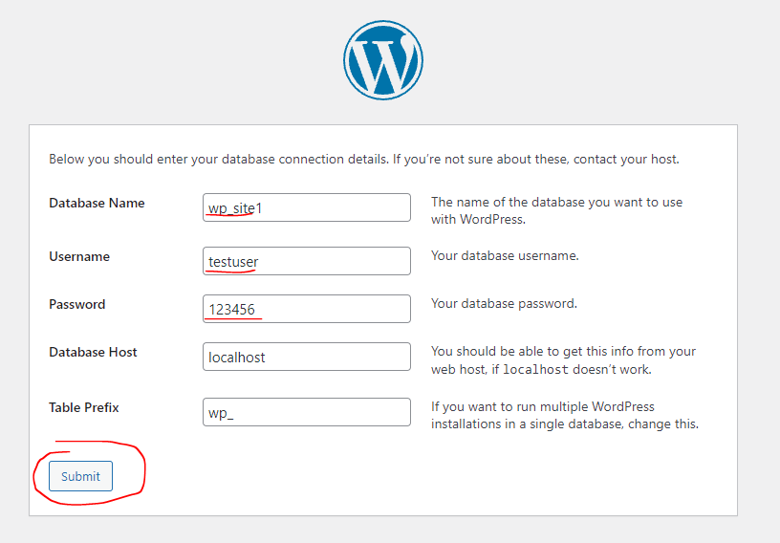
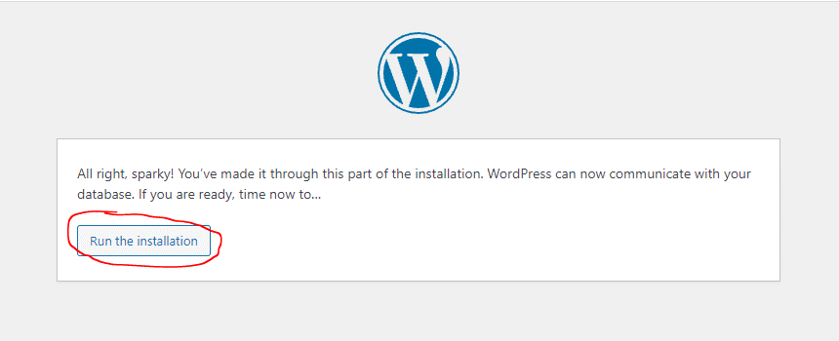
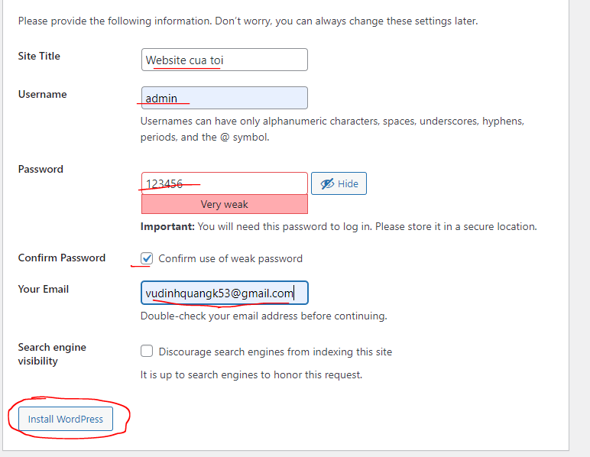
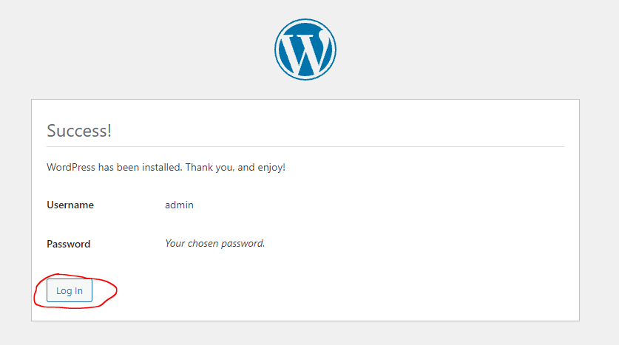
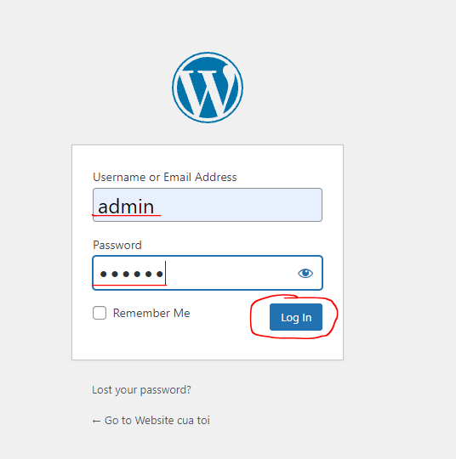
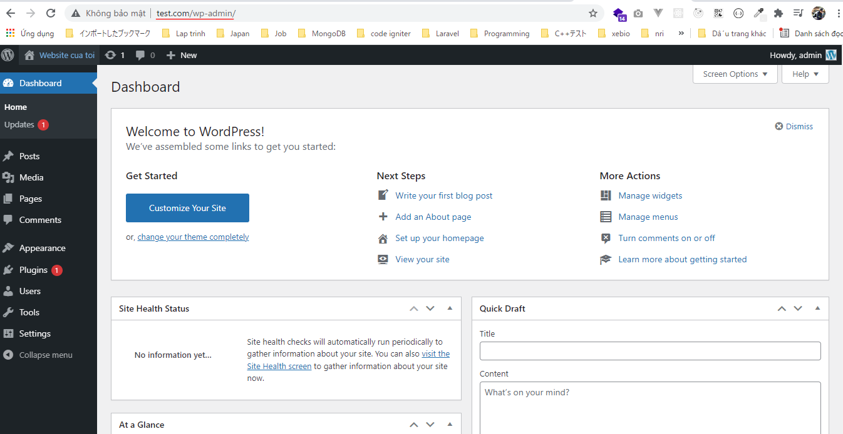
Tải về Wordpress
https://wordpress.org/download/
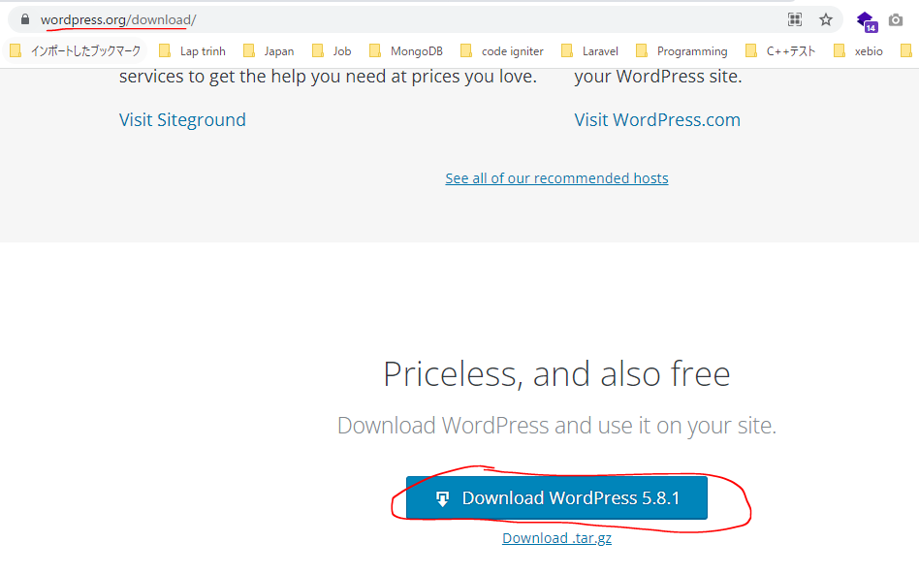

Giả sử thư mục làm việc của webiste sẽ ở trên máy Windows, tại thư mục: c:\mysite\site1 - có nghĩa là thư mục /mnt/c/mysite/site1 trong Ubuntu
File tải về, giải nén vào thư mục site1
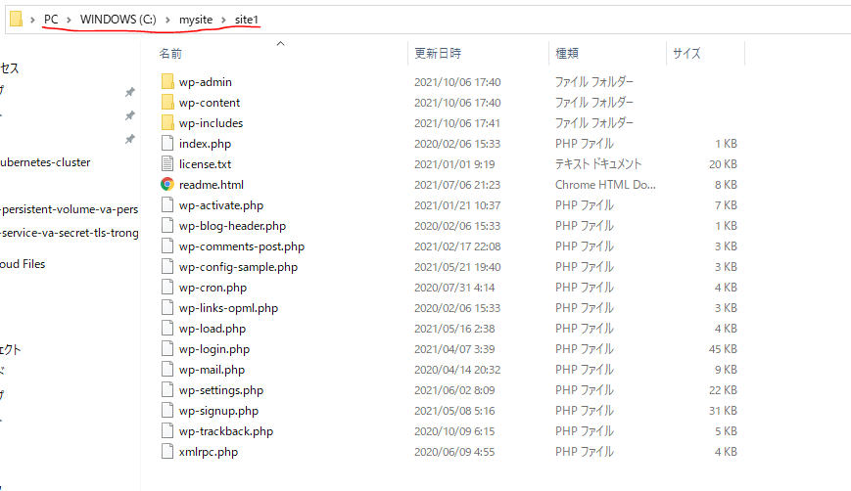

Mở file config của Apache để tạo 1 VirtualHost
 | sudo nano /etc/apache2/apache2.conf
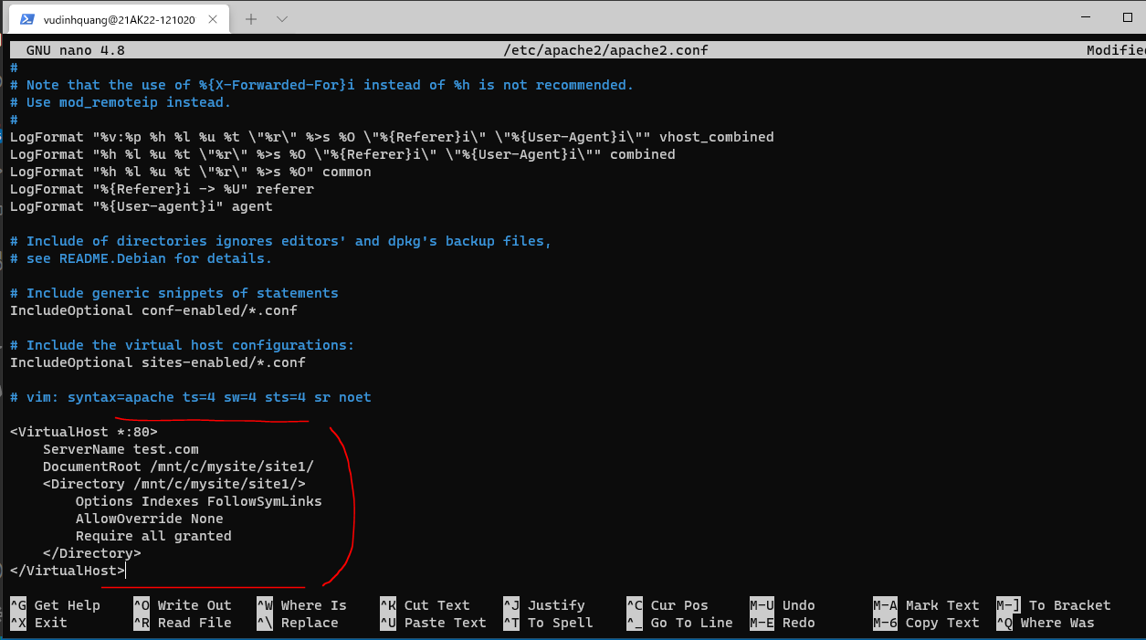

Khởi động lại apache
 | sudo service apache2 restart

Địa chỉ IP của Ubuntu
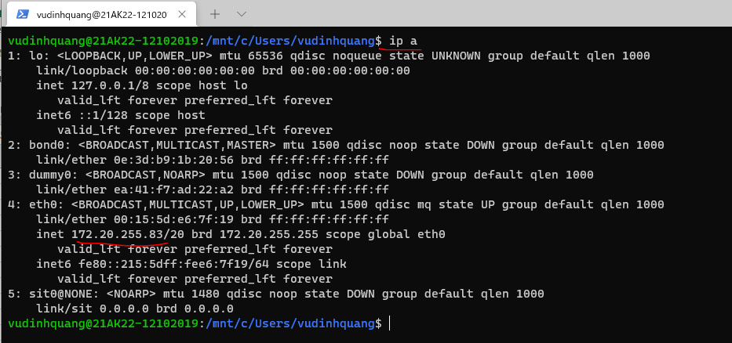

Mở file C:\Windows\System32\drivers\etc\host của Windows (dùng notepad.exe với quyền Admin), thêm vào dòng thiết lập tên miền ảo trỏ đến địa chỉ IP của Ubuntu
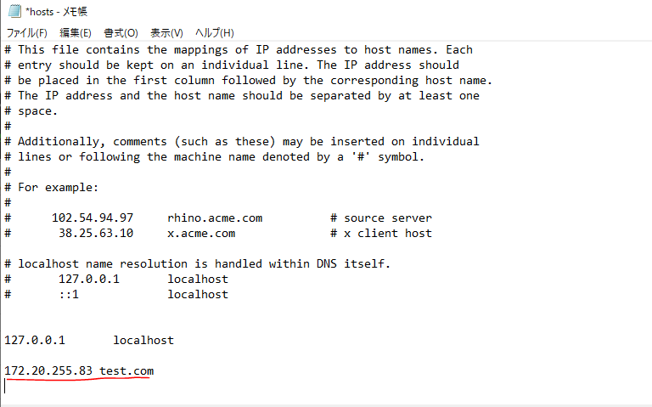

Truy cập http://test.com để bắt đầu cài Wordpress
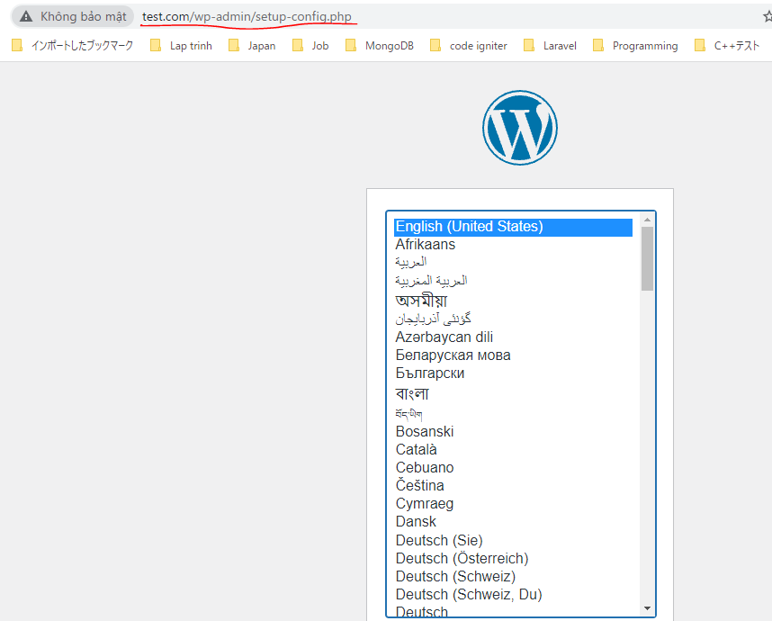

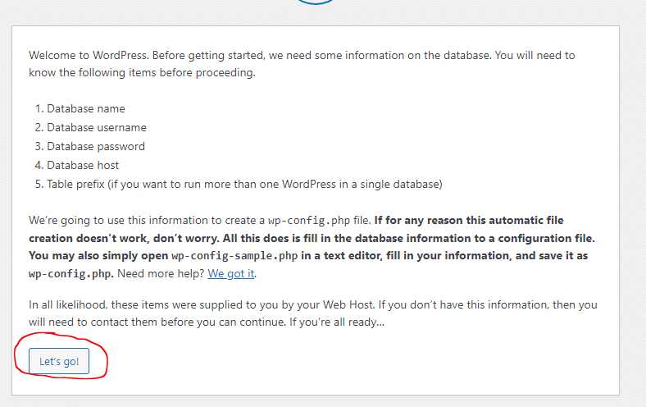

Cài đặt Wordpress, điền các thông tin trên vào

